Sheet1
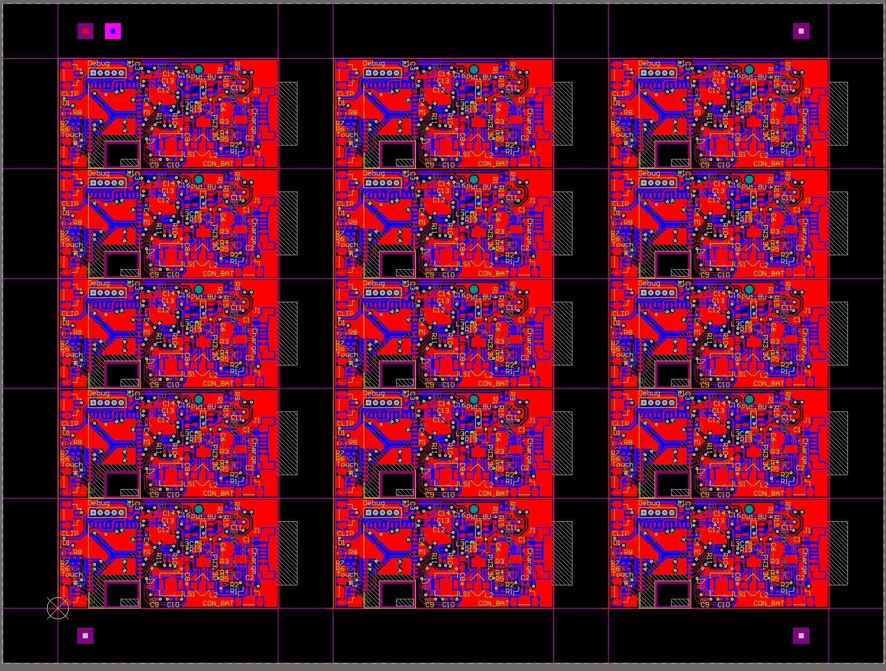
基板製造 | WKWK_BabyMonitor
分類 | 試作
層数 | 2層基板
基板サイズ | 120x160[mm]
割り付け(右図参考) | 割付15枚ずつ
材質 | FR-4
板厚 | 0.8T
銅箔厚 | 18um
最小パターン幅 | 0.2mm
最小穴径 | 0.3mm以上
最小ランド径 | 0.6mm以上
表面処理 | フラックス
レジスト | 両面：黒
シルク | 両面：白
カーボン | なし
貫通樹脂埋め | なし
IVH | ---
端面スルホール | なし
Vカット | あり 12
ULマーク | なし
インピーダンス測定 | なし
データ形式 | RX-274X
端子金メッキ | なし
製造枚数 | 10(10x15=子基板150枚)

各ファイルについて
拡張子
APR | アパーチャーファイル
GTL | 表面レイヤー(L1)
GBL | 裏面レイヤー(L4)
GTS | 表面レジスト
GBS | 裏面レジスト
GTO | 表面シルク
GBO | 裏面シルク
GTP | 表面メタルマスク
GBP | 裏面メタルマスク
G1 | インナーレイヤー１（L2）
GP1 | インナーレイヤー２(L3)
GM1 | 基板外形
GM2 | SLOT穴(0.5mm)
GM3
GM5 | VCAT
GM6
ProjectName(slot and hole).TXT | NC Drill
Pick Place … ProjectName.txt | 部品座標

＜データフォーマット＞
Gerber Format RS274X 4.4, 単位:mm
drill Format 4.4, 単位:mm

